상품제안서
실리콘 냄비손잡이 2P | 상품코드: S25389

 |  |  |  |  |  |  | 02-713-8555 | www.synergygift.co.kr
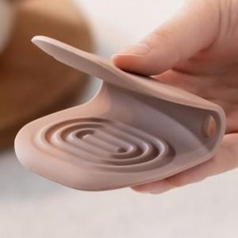 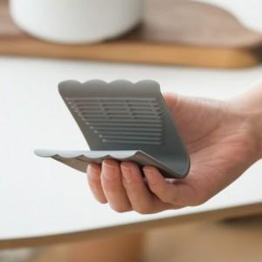 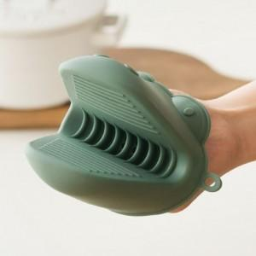

【상세/제작정보】

【인쇄/포장옵션】 | 실크 / OPP(비닐)

【공급단가】 | 수량 | 100~ | 300~ | 500~ | 1,000~ | 3,000~
*VAT별도 | 플랫 | 3,640원 | 3,510원 | 3,370원 | 3,240원 | 3,150원
 | 핸디 | 3,710원 | 3,570원 | 3,430원 | 3,300원 | 3,210원
 | 악어 | 7,420원 | 7,150원 | 6,870원 | 6,600원 | 6,430원

【상품 URL】 | https://www.synergygift.co.kr:443/src/goods_detail.php?gdno=25389

